BAJA DE HERRAMIENTA
DESCARGAR ▼ PDF ▼
 |  | BAJA DE HERRAMIENTA Y EQUIPOS

 |  | FECHA: | Jul-2026 |  |  | FOLIO: | No. 00001

No. DE EMPLEADO: | NOMBRE COMPLETO DEL TECNICO EVALUADOR: |  |  |  |  |  | PUESTO:
204794 | ERNESTO ORTIZ ROMERO |  |  |  |  |  | ALMACENISTA
No. DE EMPLEADO: | NOMBRE COMPLETO DE PERSONAL DE ALMACEN: |  |  |  |  |  | PUESTO:
201552 | GUSTAVO PEÑA HERNANDEZ |  |  |  |  |  | ALMACENISTA

COODIGO SAI (SKU) | DESCRIPCION |  |  | NUMERO ECONOMICO |  | DIAGNOSTICO
HER-01-234-104-09 | ESMERILADORA ANGULAR 4.5 MAKITA GA4550 |  |  | EM4-69 |  | ROTOR QUEMADO,SWICH DAÑADO,CABEZAL DAÑADO
HER-01-234-104-09 | ESMERILADORA ANGULAR 4.5 MAKITA GA4550 |  |  | EM4-127 |  | ROTOR QUEMADO,SWICH DAÑADO,CABEZAL DAÑADO
HER-01-234-104-09 | ESMERILADORA ANGULAR 4.5 MAKITA GA4550 |  |  | EM4-135 |  | ROTOR QUEMADO,SWICH DAÑADO,CABEZAL DAÑADO
HER-01-234-104-09 | ESMERILADORA ANGULAR 4.5 MAKITA GA4550 |  |  | EM4-90 |  | ROTOR QUEMADO,SWICH DAÑADO,CABEZAL DAÑADO
HER-01-234-104-09 | ESMERILADORA ANGULAR 4.5 MAKITA GA4550 |  |  | EMP-11 |  | ROTOR QUEMADO,SWICH DAÑADO,CABEZAL DAÑADO
HER-01-234-104-09 | ESMERILADORA ANGULAR 4.5 MAKITA GA4550 |  |  | EM4-88 |  | ROTOR QUEMADO,SWICH DAÑADO,CABEZAL DAÑADO
HER-01-234-104-09 | ESMERILADORA ANGULAR 4.5 MAKITA GA4550 |  |  | EM4-212 |  | ROTOR QUEMADO,SWICH DAÑADO,CABEZAL DAÑADO
HER-01-234-104-09 | ESMERILADORA ANGULAR 4.5 MAKITA GA4550 |  |  | EM4-23 |  | ROTOR QUEMADO,SWICH DAÑADO,CABEZAL DAÑADO
HER-01-234-104-09 | ESMERILADORA ANGULAR 4.5 MAKITA GA4550 |  |  | EM4-41 |  | ROTOR QUEMADO,SWICH DAÑADO,CABEZAL DAÑADO
HER-01-234-104-09 | ESMERILADORA ANGULAR 4.5 MAKITA GA4550 |  |  | EM4-55 |  | ROTOR QUEMADO,SWICH DAÑADO,CABEZAL DAÑADO
HER-01-234-104-09 | ESMERILADORA ANGULAR 4.5 MAKITA GA4550 |  |  | EM4-157 |  | ROTOR QUEMADO,SWICH DAÑADO,CABEZAL DAÑADO
HER-01-234-104-09 | ESMERILADORA ANGULAR 4.5 MAKITA GA4550 |  |  | EM4-179 |  | ROTOR QUEMADO,SWICH DAÑADO,CABEZAL DAÑADO
HER-01-234-104-09 | ESMERILADORA ANGULAR 4.5 MAKITA GA4550 |  |  | EM4-105 |  | ROTOR QUEMADO,SWICH DAÑADO,CABEZAL DAÑADO
HER-01-234-104-09 | ESMERILADORA ANGULAR 4.5 MAKITA GA4550 |  |  | EM4-116 |  | ROTOR QUEMADO,SWICH DAÑADO,CABEZAL DAÑADO
HER-01-234-104-09 | ESMERILADORA ANGULAR 4.5 MAKITA GA4550 |  |  | EM4-43 |  | ROTOR QUEMADO,SWICH DAÑADO,CABEZAL DAÑADO
HER-01-234-104-09 | ESMERILADORA ANGULAR 4.5 MAKITA GA4550 |  |  | EM4-73 |  | ROTOR QUEMADO,SWICH DAÑADO,CABEZAL DAÑADO
HER-01-234-104-09 | ESMERILADORA ANGULAR 4.5 MAKITA GA4550 |  |  | EM4-37 |  | ROTOR QUEMADO,SWICH DAÑADO,CABEZAL DAÑADO
HER-01-234-104-09 | ESMERILADORA ANGULAR 4.5 MAKITA GA4550 |  |  | EM4-108 |  | ROTOR QUEMADO,SWICH DAÑADO,CABEZAL DAÑADO
HER-01-234-104-09 | ESMERILADORA ANGULAR 4.5 MAKITA GA4550 |  |  | EM4-104 |  | ROTOR QUEMADO,SWICH DAÑADO,CABEZAL DAÑADO
HER-01-234-104-09 | ESMERILADORA ANGULAR 4.5 MAKITA GA4550 |  |  | EM4-144 |  | ROTOR QUEMADO,SWICH DAÑADO,CABEZAL DAÑADO
Observaciones:

FIRMA ALMACENISTA |  |  |  |  | FIRMA PERSONAL TÉCNICO

IMPORTANTE: Toda herramienta o equipo relacionado en este formato debe contar obligatoriamente con un diagnóstico técnico previo, emitido por el personal de mantenimiento responsable o personal técnico, validando su estado como "No Reparable" o "Vida Útil Concluida".

 |  | BAJA DE HERRAMIENTA Y EQUIPOS

 |  | FECHA: | Jul-2026 |  |  | FOLIO: | No. 00001

No. DE EMPLEADO: | NOMBRE COMPLETO DEL TECNICO EVALUADOR: |  |  |  |  |  | PUESTO:
204794 | ERNESTO ORTIZ ROMERO |  |  |  |  |  | ALMACENISTA
No. DE EMPLEADO: | NOMBRE COMPLETO DE PERSONAL DE ALMACEN: |  |  |  |  |  | PUESTO:
201552 | GUSTAVO PEÑA HERNANDEZ |  |  |  |  |  | ALMACENISTA

EVIDENCIA FOTOGRAFICA:

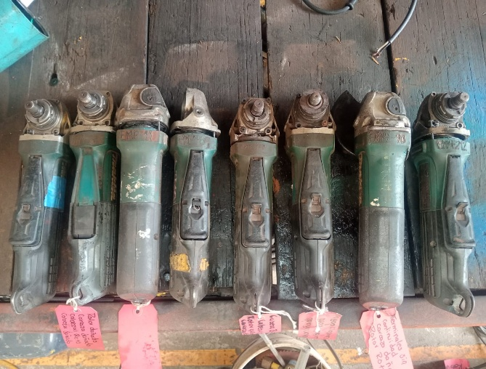 INSERTE IMAGEN AQUÍ |  |  |  |  | 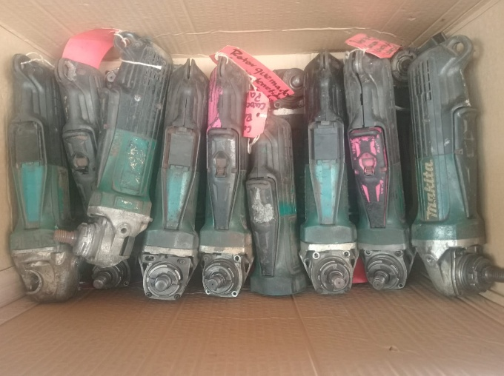 INSERTE IMAGEN AQUÍ

DESCRIPCION: | ESMERILADORA ANGULAR 4.5 MAKITA GA4550 |  |  |  | DESCRIPCION: | ESMERILADORA ANGULAR 4.5 MAKITA GA4550
# ECONOMICO: | EM4-69,EM4-127,EM4-135,EM4-90,EMP-11,EM4-88,EM4-212,EM4-23 |  |  |  | # ECONOMICO: | EM4-41,EM4-55,EM4-157, EM4-179,EM4-105,EM4-116,EM4-43,EM4-73

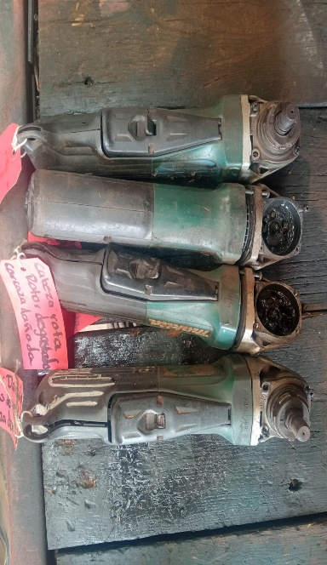 INSERTE IMAGEN AQUÍ |  |  |  |  | INSERTE IMAGEN AQUÍ

DESCRIPCION: | ESMERILADORA ANGULAR 4.5 MAKITA GA4550 |  |  |  | DESCRIPCION:
# ECONOMICO: | EM4-37,EM4-108,EM4-104,EM4-144 |  |  |  | # ECONOMICO:

FIRMA ALMACENISTA |  |  |  |  | FIRMA PERSONAL TÉCNICO

IMPORTANTE: Toda herramienta o equipo relacionado en este formato debe contar obligatoriamente con un diagnóstico técnico previo, emitido por el personal de mantenimiento responsable o personal técnico, validando su estado como "No Reparable" o "Vida Útil Concluida".

